说明
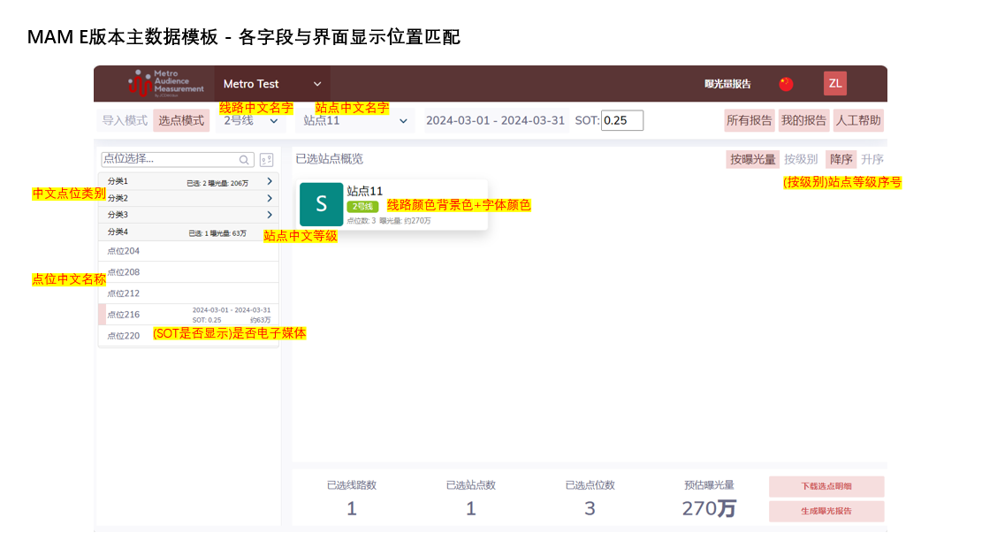
字段 | 解释 | 例子1（中英文均不同） | 例子2（中英文尽可能相同）
线路中文名称 | 线路的中文名 | 1号线 | L1
线路英文名称 | 线路的英文名字 | Line 1 | L1
站点中文名称 | 站点的中文名字 | 虹桥火车站 | 虹桥火车站
站点英文名称 | 站点的英文名字 | Hongqiao Railway Station | Hongqiao Railway Station
点位编码 | 点位的编码，此编码需与上传至FMS的点位编码一致 | 12BP01070K001 | 12BP01070K002
点位中文名称 | 点位短编码或点位的中文名字 | 看板001 | K002
点位英文名称 | 点位短编码或点位的中文名字 | K001 | K002
站点等级序号 | 该站点等级对应的顺序，1为最高级，依次增加1，至多5级 | 1 | 2
中文站点等级 | 中文站点等级，建议不超过3个字符 | S | A++
英文站点等级 | 英文站点等级，建议不超过3个字符 | S | A++
中文点位类别 | 该点位的中文类别名字，用于“选点模式”中的选点列表的分类 | 站台看板 | 站台看板
英文点位类别 | 该点位的英文类别名字，用于“选点模式”中的选点列表的分类 | Billboard (Platform) | Billboard (Platform)
是否电子媒体 | 是否为电子媒体，是则填“是”，否则填“否” | 是 | 是
CPM价格 | （选填）指定点位的CPM价格 | 60 | 60
非Admin用户可选 | 除Admin用户外的其他用户是否能在MAM E中选择该点位 | 是 | 是

字段 | 解释 | 例子
线路中文名 | 线路的中文名 | 1号线
背景色 | 线路的背景色 | #e3002b
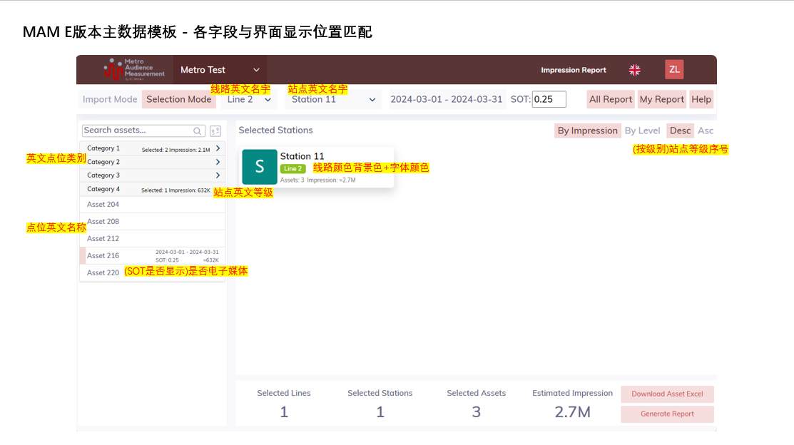
文字颜色 | 线路文字的颜色 | #000000

